상품제안서
티티실버 VIP 티스푼포크 8P | 상품코드: S12722

 |  |  |  |  |  |  | 02-713-8555 | www.synergygift.co.kr
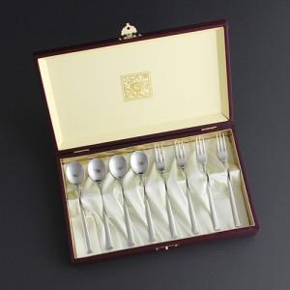

【상세/제작정보】 | <p>* 케이스 인쇄 외부: 40,000원 / 내부: 30,000원&nbsp;</p>

【인쇄/포장옵션】 | 레이저 / 포장지포장

【공급단가】 | 수량 | 50~ | 100~ | 500~ | 1,000~ | 3,000~
*VAT별도 | 단가 | 19,200원 | 18,450원 | 17,550원 | 17,100원 | 16,800원

【상품 URL】 | https://synergygift.co.kr:443/src/goods_detail.php?gdno=3487

